Tabelle1
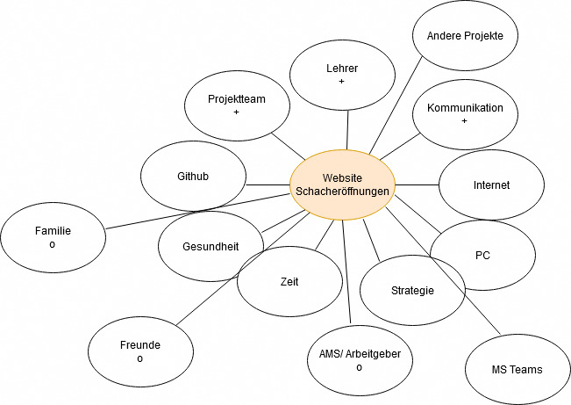
Projekt Website "Schacheröffnungen" erstellen
Umfeldanalyse:
Einflussgröße | Sachlich/ Sozial | Einfluss auf Projekt hoch, mittel, gering | Falls soziale Einflussgröße: positiv, negativ, neutral
Lehrer | sozial | hoch | positiv
Projektteam | sozial | hoch | positiv
Gesundheit | sachlich | hoch
Andere Projekte | sachlich | mittel
Kommunikation | sozial | hoch | positiv
Internet | sachlich | hoch
MS Teams | sachlich | gering
Github | sachlich | hoch
Familie | sozial | gering | neutral
Freunde | sozial | gering | neutral
PC | sachlich | hoch
AMS/Arbeitgeber | sozial | mittel | neutral
Zeit | sachlich | hoch
Strategie | sachlich | hoch

Soziale Umfeldanalyse:

